Feuille 1
 | HOME SECURITY |  |  | Détecteur de danger

ID | Scénario d'un point de vue narratif | Croquis de principe |  |  | Actions | Hardware | Software | Questions | Remarques
1 | Après avoir reçu la commande du système, Idriss installe la caméra, le detecteur de mouvement et le boitier qui contrôle l'activation du système | boitier, caméra, detecteur de mouvement | 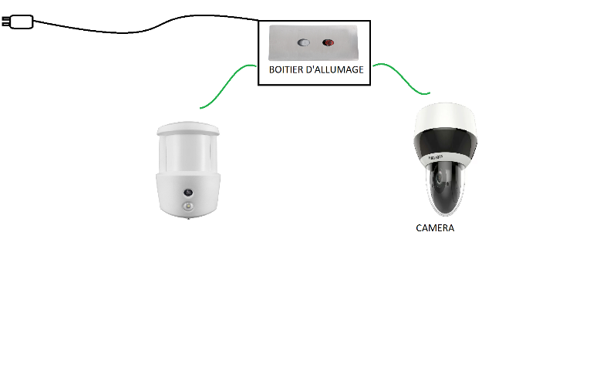 |  | Sortir les composants du carton Installer la caméra Installer le détecteur de mouvement Brancher les cables qui relient le boitier, la caméra et le détecteur Brancher l'alimentation | Boitier, caméra, detecteur de mouvement, cables de connexion, cables d'alimentation
2 | Avant de quitter la maison, Idriss allume l'installation | Boitier |  |  | Appui sur le bouton ON/OFF | bouton, alimentation,cable | Démarrage => Lancement de l'installation
3 | La caméra commence la surveillance dès que l'installation est fonctionnel | caméra |  |  | Caméra s'allume | caméra | Si l'installation démarre corrrectement => écoute en continue dans une boucle les données envoyés par la caméra
4 | Le detecteur de mouvement commence à surveiller dès que l'installation est fonctionnel | detecteur de mouvement |  |  | Détecteur de mouvement s'allume | detecteur de mouvement | Si l'installation démarre corrrectement => écoute en continue dans une boucle les données envoyés par le detecteur de mouvement
5 | Un intrus s'introduit dans la maison pendant son absence |  |  |  | Détection d'un individu | caméra et detecteur de mouvement | Dans la boucle d'écoute, si un signal est envoyé par le detecteur de mouvement ou la caméra c'est qu'on detecté quelque chose
6 | Une notification est immédiatement envoyé à Idriss | réseau wifi et téléphone |  |  | Notification envoyé | wifi | Si le detecteur de mouvement ou la caméra detecte quelque chose => une notification est envoyé à l'utilsateur via le réseau WIFI de l'appartement. Cette notification sera perçu sur le téléphone de l'utilisateur
7 | Après la notification, le flux de vidéo de la caméra est immédiatement envoyé à Idriss | réseau wifi et téléphone |  |  | Flux vidéo envoyé | wifi | Après l'envoie de la notification, le flux vidéo en temps réel de la caméra est envoyé à l'utilsateur via le réseau WIFI de l'appartement. Ce flux sera perçu sur le téléphone de l'utilisateur
8 | Si Idriss pense que la personne est réellement suspecte, il peut activer l'alarme | boitier d'alarme |  |  | Actionner l'alarme | boitier d'alarme | En visionnant la vidéo, si l'utilsateur juge que la personne est suspecte => il actionne l'alarme depuis l'application de son téléphone. Ce signal sera perçu depuis l'alarme de l'appartement
9 | Si un des composants (caméra ou detecteur de mouvement) est défaillant, l'autre prendre le relais tout seul. Ce sera moins fiable mais la detection se fera toujours | caméra ou detecteur de mouvement |  |  | Détection par caméra ou par mouvement | caméra ou detecteur de mouvement | Si un des composants est défaillant, seul le flux de celui qui marche sera détecté et pris en compte dans le programme

